상품제안서
가르시아 3단 심플 완전자동 우산↕ | 상품코드: S07473

 |  |  |  |  |  | 02-713-8555 | www.synergygift.co.kr
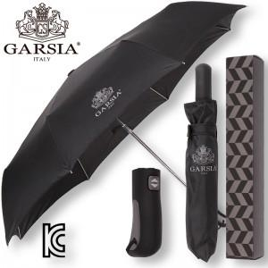

【상세/제작정보】 | 손잡이 인쇄 50개 미만은 15,000원의 인쇄비가 추가(실크인쇄), 원단 100개 기준 400원씩 추가, 100개 미만은 제판비 4만원 인쇄비가 추가됩니다.

【인쇄/포장옵션】 | 실크 / 포장지포장

【공급단가】 | 수량 | 50~ | 300~ | 1,000~ | 2,000~
*VAT별도 | 단가 | 10,260원 | 9,880원 | 9,500원 | 9,120원

【상품 URL】 | https://www.synergygift.co.kr:443/src/goods_detail.php?gdno=13818

